G-Actes télétrans transmis
Nombre d'actes transmis au contrôle de légalitéet nombre d'actes transmis sur le système d'information @CTES de 2004 à 2018 (données Indigo)
 | Nombre total d'actes transmis par voie électronique (données Indigo) | Nombre total d'actes transmis au contrôle de légalité (données Indigo)
2004 | 77 | 8,311,681
2005 | 7,660 | 6,517,802
2006 | 39,953 | 6,347,752
2007 | 144,312 | 5,892,730
2008 | 340,546 | 6,551,199
2009 | 561,149 | 5,567,609
2010 | 815,393 | 6,300,531
2011 | 1,161,543 | 5,246,244
2012 | 1,447,592 | 5,202,165
2013 | 1,768,285 | 5,242,948
2014 | 2,288,421 | 5,726,535
2015 | 2,376,263 | 5,156,958
2016 | 2,712,413 | 5,094,960
2017 | 3,019,703 | 5,387,886
2018 | 3,333,419 | 5,508,175

G-NbrActesTélétransmisAnnée
Evolution du nombre d'actes transmis sur le système d'information @CTES de 2004 à 2018 (données Indigo)
 | Nombre total d'actes transmis par voie électronique (données Indigo)
2006 | 39,953
2007 | 144,312
2008 | 340,546
2009 | 561,149
2010 | 815,393
2011 | 1,161,543
2012 | 1,447,592
2013 | 1,768,285
2014 | 2,288,421
2015 | 2,376,263
2016 | 2,712,413
2017 | 3,019,703
2018 | 3,333,419

G-Actes par trimestre
Variations saisonnières (par trimestre) du nombre d'actes transmis sur le système d'information @CTES de 2004 à 2018
 | 2010 | 2011 | 2012 | 2013 | 2014 | 2015 | 2016 | 2017 | 2018
1er trimestre | 166,072 | 235,022 | 323,082 | 389,494 | 482,461 | 504,033 | 590,390 | 733,565 | 769,207
2ème trimestre | 209,207 | 310,757 | 378,417 | 481,889 | 740,429 | 678,654 | 810,987 | 879,405 | 995,170
3ème trimestre | 181,314 | 250,101 | 301,334 | 371,333 | 455,118 | 508,217 | 554,645 | 622,306 | 696,028
4ème trimestre | 262,476 | 367,639 | 460,937 | 535,468 | 633,834 | 731,331 | 810,027 | 926,369 | 1,005,214

DonnéesActes télétransm pr trim
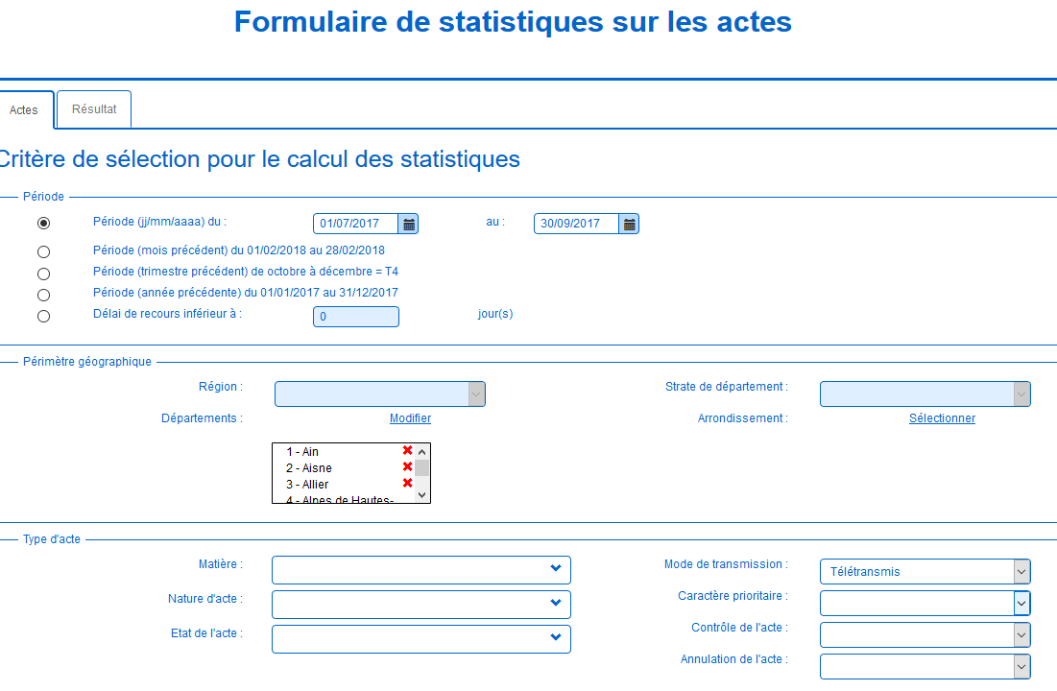
 | 1er trimestre | 2ème trimestre | 3ème trimestre | 4ème trimestre
2004 | 22 | 1 | 0 | 54 | 77
2005 | 324 | 1,552 | 2,393 | 3,391 | 7,660
2006 | 4,334 | 7,105 | 8,999 | 19,515 | 39,953
2007 | 21,337 | 29,985 | 33,033 | 59,957 | 144,312
2008 | 69,629 | 86,475 | 74,156 | 110,286 | 340,546
2009 | 108,357 | 134,526 | 125,631 | 192,635 | 561,149
2010 | 166,072 | 209,207 | 181,314 | 262,476 | 819,069
2011 | 235,022 | 310,757 | 250,101 | 367,639 | 1,163,519
2012 | 323,082 | 378,417 | 301,334 | 460,937 | 1,463,770
2013 | 389,494 | 481,889 | 371,333 | 535,468 | 1,778,184
2014 | 482,461 | 740,429 | 455,118 | 633,834 | 2,311,842
2015 | 504,033 | 678,654 | 508,217 | 731,331 | 2,422,235
2016 | 590,390 | 810,987 | 554,645 | 810,027 | 2,766,049
2017 | 733,565 | 879,405 | 622,306 | 926,369 | 3,161,645
2018 | 769,207 | 995,170 | 696,028 | 1,005,214 | 3,465,619

Nombre d'actes télétransmis | 2011
 | 1er trimestre | 2ème trimestre | 3ème trimestre | 4ème trimestre
 | 235,022 | 310,757 | 250,101 | 367,639
 | 2012
 | 323,082 | 378,417 | 301,334 | 460,937
 | 2013
 | 389,494 | 481,889 | 371,333 | 535,468
 | 2014
 | 480,493 | 740,429 | 455,118 | 633,834
 | 2015
 | 504,033 | 678,654 | 508,217 | 731,331
 | 480493 | 740429 | 455118 | 633834

Variations saisonnières
 | janvier | février | mars | avril | mai | juin | juillet | août | septembre | octobre | novembre | décembre
Nombre total d'actes transmis sur @CTES en 2013 | 102,345 | 130,746 | 158,718 | 221,603 | 116,881 | 155,002 | 183,855 | 64,429 | 128,199 | 177,368 | 141,147 | 229,387
Nombre d'actes transmis sur @CTES en matière de commande publique en 2013 | 13,593 | 18,171 | 18,498 | 21,530 | 17,395 | 22,519 | 27,082 | 9,753 | 17,025 | 25,156 | 19,912 | 29,097
Nombre total d'actes transmis sur @CTES en 2014 | 123,435 | 162,367 | 214,093 | 343,077 | 199,467 | 202,188 | 216,626 | 71,390 | 169,117 | 205,066 | 167,076 | 264,917
Nombre d'actes transmis sur @CTES en matière de commande publique en 2014 | 15,840 | 21,792 | 21,801 | 15,306 | 16,297 | 23,220 | 27,921 | 9,815 | 20,998 | 26,587 | 22,318 | 33,699
Nombre total d'actes transmis sur @CTES en 2015 | 131,067 | 167,931 | 222,468 | 305,166 | 141,699 | 232,627 | 232,766 | 79,544 | 196,089 | 219,022 | 206,334 | 306,593
Nombre d'actes transmis sur @CTES en matière de commande publique en 2015 | 16,988 | 22,737 | 25,762 | 26,591 | 19,033 | 30,655 | 30,570 | 11,182 | 24,095 | 29,035 | 25,750 | 36,786
Nombre total d'actes transmis sur @CTES en 2016 | 145,287 | 192,452 | 273,342 | 362,619 | 195,229 | 253,635 | 242,739 | 101,290 | 210,992 | 238,105 | 224,403 | 347,949 | 2,788,042
Nombre d'actes transmis sur @CTES en matière de commande publique en 2016 | 11,674 | 15,832 | 17,861 | 19,069 | 16,635 | 21,976 | 21,598 | 9,348 | 17,259 | 20,416 | 19,849 | 29,584
Nombre total d'actes transmis sur @CTES en 2017 | 186,249 | 327,170 | 326,747 | 387,164 | 226,316 | 265,925 | 284,687 | 114,460 | 223,159 | 283,408 | 260,753 | 370,570 | 3,256,608
Nombre d'actes transmis sur @CTES en matière de commande publique en 2017 | 14,909 | 18,034 | 22,405 | 20,524 | 19,870 | 25,359 | 25,332 | 11,422 | 19,064 | 25,139 | 23,886 | 32,446
Nombre total d'actes transmis sur @CTES en 2018 | 199,180 | 246,019 | 324,008 | 472,125 | 221,273 | 301,772 | 325,332 | 133,017 | 237,679 | 328,882 | 278,480 | 397,852
Nombre d'actes transmis sur @CTES en matière de commande publique en 2018 | 18,435 | 21,046 | 24,916 | 27,453 | 21,294 | 30,332 | 32,505 | 13,801 | 21,264 | 31,936 | 27,488 | 37,152
*

